2024_data
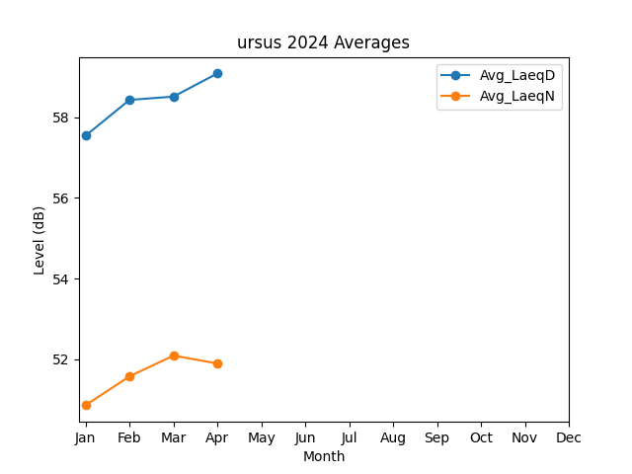
Month | Avg_LaeqD | Avg_LaeqN
1 | 57.540347349 | 50.86104369
2 | 58.426298331 | 51.578544892
3 | 58.508164897 | 52.09165385
4 | 59.081368569 | 51.896385697

